Dept-Project Set
Dept-Project Set Page

Creator
Emp sap id | auto | Emp name | auto | Dept. | auto | Tel | auto

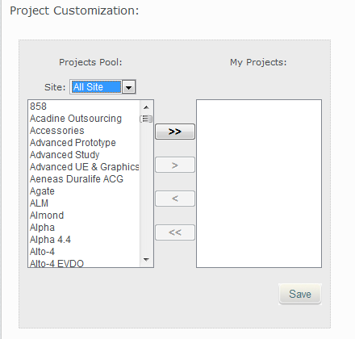

说明：
1. L2部门助理或L2manager指定人员进行界面维护
2. 选择Dept.后，设置Dept. 对应的项目， 在fcst input 界面根据 这个设置，进行表单的自动展开

当前：第一阶段不开发该页面，第二阶段再实现；页面设计暂时如此，可根据实际需求调整

